Titel
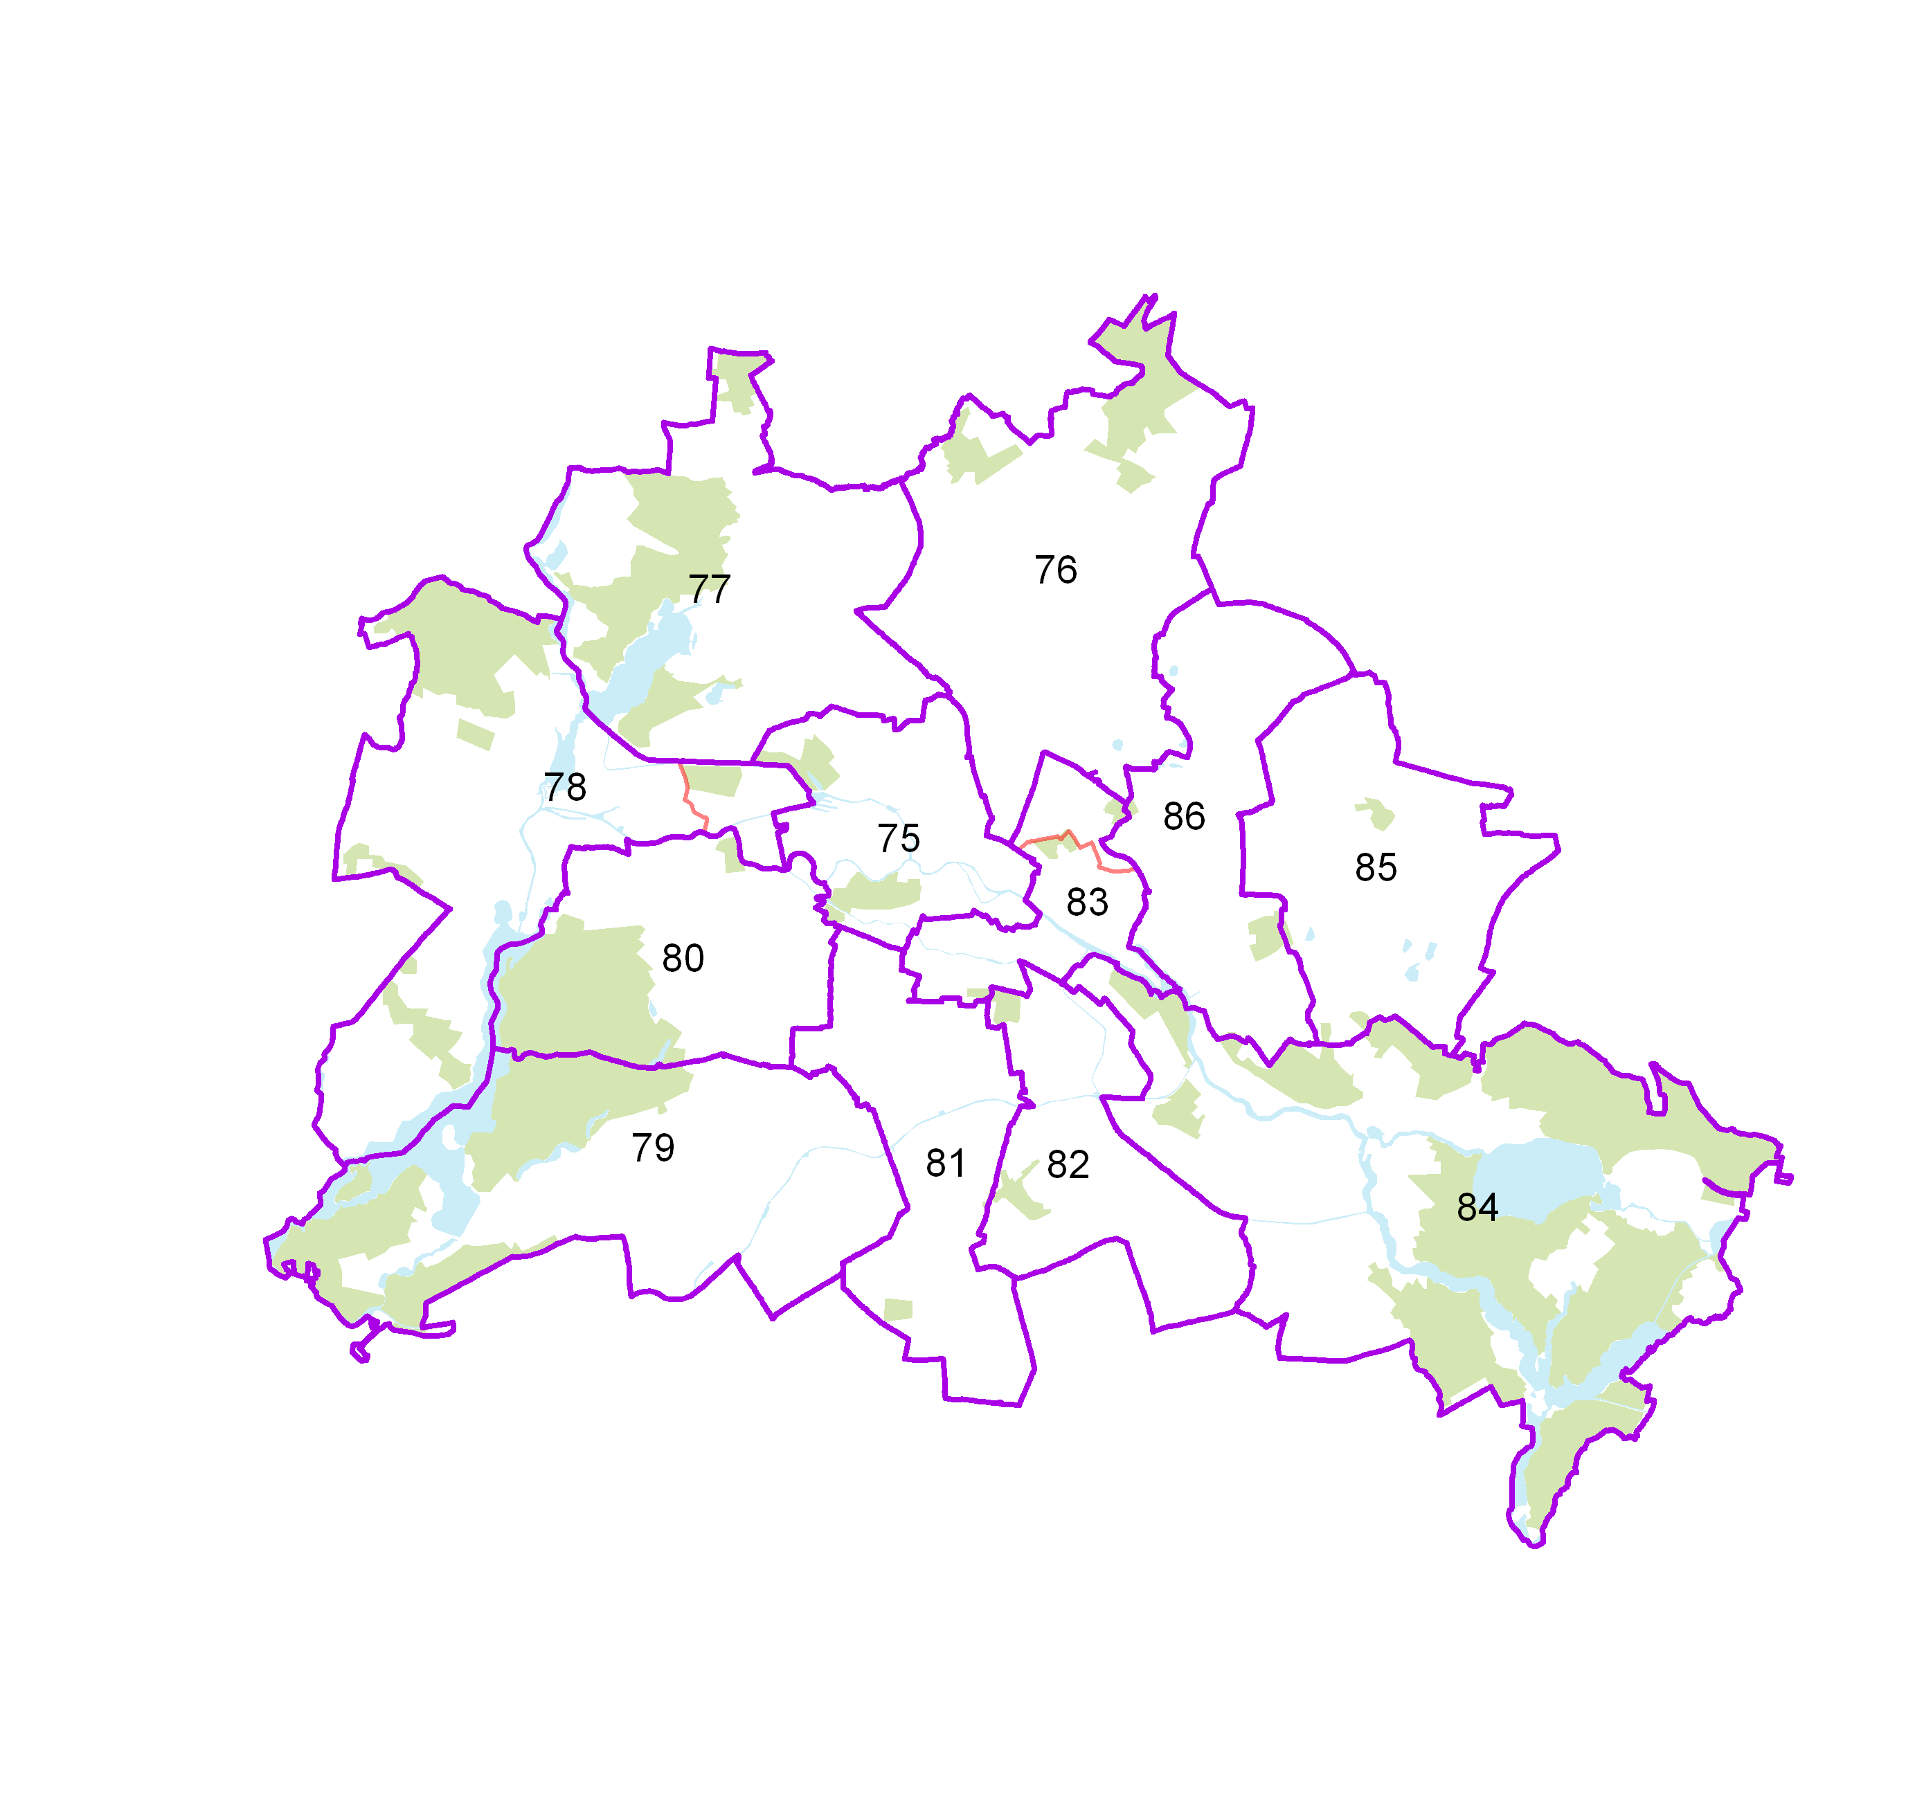
 |  | statistik Berlin Brandenburg
Statistischer
Bericht

 | B VII 1-1 – 4j / 17

 | Bundestagswahl 2017 im Land Berlin

 | Vorwahldaten, Strukturdaten

IHV
Statistischer
Bericht
B VII 1-1 – 4j / 17
Inhaltsverzeichnis |  |  | statistik Berlin Brandenburg
 | Seite

 | Metadaten zu dieser Statistik (externer Link)

 | Vorbemerkungen | 4
 | Erläuterungen | 5

 | Tabellen

1 | Wahlergebnisse
1.1 | Ergebnisse der Bundestagswahl 2013, der Europawahl 2014 sowie
 | der Wahl zum Abgeordnetenhaus 2016 im Land Berlin | 6
1.2 | Ergebnis der Bundestagswahl am 22. September 2013 nach Bundestagswahlkreisen 2017
 | – Erststimmen – | 7
1.3 | Ergebnis der Bundestagswahl am 22. September 2013 nach Bundestagswahlkreisen 2017
 | – Zweitstimmen – | 8
1.4 | Berliner Abgeordnete im Deutschen Bundestag | 10
1.5 | Mandatsverteilung nach der Wahl zum deutschen Bundestag am 22. September 2013 | 10
1.6 | Zweitstimmenanteile ausgewählter Parteien bei den Bundestagswahlen in Berlin 1990 bis 2013 | 11
1.7 | Ergebnis der Europawahl am 24. Mai 2014 nach Bundestagswahlkreisen 2017 | 12
1.8 | Ergebnis der Wahl zum Abgeordnetenhaus von Berlin am 18. September 2016
 | nach Bundestagswahlkreisen 2017 – Zweitstimmen – | 13
1.7
2 | Strukturdaten des Landes Berlin
2.1 | Melderechtlich registrierte Einwohner am Ort der Hauptwohnung in Berlin am 31. Dezember 2016
 | nach Bundestagswahlkreisen 2017 und Alter | 14
2.2 | Melderechtlich registrierte Deutsche im Alter von 18 und mehr Jahren am Ort der Hauptwohnung
 | in Berlin (Wahlberechtigte) am 31. Dezember 2016 nach Bundestagswahlkreisen 2017 und Altersgruppen | 15
2.3 | Melderechtlich registrierte deutsche Einwohner im Alter von 18 und mehr Jahren
 | am Ort der Hauptwohnung in Berlin am 31. Dezember 2016 (Wahlberechtigte)
 | nach Bundestagswahlkreisen 2017 und ausgewählten Merkmalen | 16
2.4 | Melderechtlich registrierte Einwohner unter 65 Jahren in SGB II - Bedarfsgemeinschaften ("Hartz IV")
 | am Ort der Hauptwohnung in Berlin am 31. Dezember 2015 nach Bundestagswahlkreisen 2017 | 19

1.6
1 Wahlergebnisse
1.6 Zweitstimmenanteile ausgewählter Parteien bei den Bundestagswahlen in Berlin 1990 bis 2013

 | CDU | DIE LINKE | SPD | GRÜNE | FDP | AfD
1990 | 40 | 10 | 30.6 | 7 | 9
1994 | 31 | 15 | 34 | 10 | 5
1998 | 23.7 | 13.4 | 37.8 | 11.3 | 4.9
2002 | 25.9 | 11.4 | 36.6 | 14.6 | 6.6
2005 | 22 | 16.4 | 34.3 | 13.7 | 8.2
2009 | 22.8 | 20.2 | 20.2 | 17.4 | 11.5
2013 | 28.5 | 18.5 | 24.6 | 12.3 | 3.6 | 4.9
 | CDU | DIE LINKE | SPD | GRÜNE | FDP | AfD
1990 | 39.4 | 9.7 | 30.6 | 7.2 | 9.1
1994 | 31.4 | 14.8 | 34 | 10.2 | 5.2
1998 | 23.7 | 13.4 | 37.8 | 11.3 | 4.9
2002 | 25.9 | 11.4 | 36.6 | 14.6 | 6.6
2005 | 22 | 16.4 | 34.3 | 13.7 | 8.2
2009 | 22.8 | 20.2 | 20.2 | 17.4 | 11.5
2013 | 28.5 | 18.5 | 24.6 | 12.3 | 3.6 | 4.9

